Прайс
 | Компания ILANTA (Иларионова А.С., ИП) 8-800-250-0-245 (звонок по России бесплатный) Моб.: 8 988 245 82-22; Моб.: 8 952 836 41-41 ИНН 616205936570, ОГРНИП 309619421500037

Интернет-магазин моментальных ключей для физических лиц ilanta-key.ru
Прайс-лист на корпоративные именные лицензии Kaspersky Lab для организаций
Цены указаны в рублях за 1 лицензию при покупке из нужного диапазона устройств на 1 год. Существуют также лицензии на 2 года. От данных цен действует скидка до 15%. Для уточнения условий приобретения лицензий, размер скидки и бонуса обращайтесь к нам или посчитайте самостоятельно с помощью нашего калькулятора цен.
Калькулятор
Доставка и оплата
Подарки
Решение для небольших компаний Kaspersky Small Office Security
Количество устройств | Цена за 1 лицензию, руб.
 | Новая лицензия (Base) | Миграция* (Cross-grade) | Продление (Renewal) | Медицина | Образование
5-9 | 1,298 | 649 | 779 | - | -
Заказать!
10-14 | 1,066 | 533 | 640 | - | -
15-19 | 990.00 | 495 | 594 | - | -
20-24 | 957.00 | 478.5 | 574 | - | -

Скачать пробную версию на 30 дней бесплатно
Линейка корпоративных решений Kaspersky Endpoint Security для бизнеса
Количество устройств | Цена за 1 лицензию, руб.
 | Новая лицензия (Base) | Миграция (Cross-grade) | Продление (Renewal) | Медицина | Образование
Kaspersky Endpoint Security для бизнеса – пакет "СТАРТОВЫЙ"
5-9 | 1,392 | 696 | 835 | 974 | 379.5
10-14 | 1,155 | 577.5 | 693 | 809 | 315
15-19 | 1,117 | 558.5 | 670 | 782 | 304.60
20-24 | 1,046 | 523 | 628 | 732 | 285.2
25-49 | 979 | 489.5 | 587 | 685 | 267
Kaspersky Endpoint Security для бизнеса – пакет "СТАНДАРТНЫЙ"
10-14 | 1,921 | 960.5 | 1153 | 1345 | 524
15-19 | 1,858.00 | 929 | 1115 | 1301 | 507
20-24 | 1,739.00 | 869.5 | 1043 | 1217 | 474
25-49 | 1,628.00 | 814 | 977 | 1140 | 444
50-99 | 1,572.00 | 786 | 943 | 1100 | 410
100-149 | 1,452.00 | 726 | 871 | 1016 | 379
150-249 | 1,330.00 | 665 | 798 | 931 | 347
250-499 | 1,257.00 | 628.5 | 754 | 880 | 314
Kaspersky Endpoint Security для бизнеса – пакет "РАСШИРЕННЫЙ"
10-14 | 2,786.00 | 1393 | 1672 | 1950 | 760
15-19 | 2,694.00 | 1347 | 1616 | 1886 | 735
20-24 | 2,523.00 | 1261.5 | 1514 | 1766 | 688
25-49 | 2,362.00 | 1181 | 1417 | 1653 | 644
50-99 | 2,280.00 | 1140 | 1368 | 1596 | 595
100-149 | 2,105.00 | 1052.5 | 1263 | 1474 | 549
150-249 | 1,928.00 | 964 | 1157 | 1350 | 503
250-499 | 1,823.00 | 911.5 | 1094 | 1276 | 456

Kaspersky Total Security для бизнеса
Количество устройств | Цена за 1 лицензию, руб.
 | Новая лицензия (Base) | Миграция (Cross-grade) | Продление (Renewal) | Медицина | Образование
15-19 | 5,106.00 | 2553 | 3064 | 3574 | 1393
20-24 | 4,781.00 | 2390.5 | 2869 | 3347 | 1304
25-49 | 4,476.00 | 2238 | 2686 | 3133 | 1221
50-99 | 4,321.00 | 2160.5 | 2593 | 3025 | 1127
100-149 | 3,990.00 | 1995 | 2394 | 2793 | 1041
150-249 | 3,654.00 | 1827 | 2192 | 2558 | 953
250-499 | 3,456.00 | 1728 | 2074 | 2419 | 864

Kaspersky Security для почтовых серверов
Количество почтовых ящиков | Цена за 1 лицензию, руб.
 | Новая лицензия (Base) | Миграция (Cross-grade) | Продление (Renewal) | Медицина | Образование | Акция*
10-14 | 1,246.50 | 623.25 | 748 | 873 | 1440 | 748
15-19 | 1,127.50 | 563.75 | 677 | 789 | 1393 | 677
20-24 | 1,020.00 | 510 | 612 | 714 | 1304 | 612
25-49 | 922.50 | 461.25 | 554 | 646 | 1221 | 554
50-99 | 834.40 | 417.2 | 501 | 584 | 1127 | 501
100-149 | 754.80 | 377.4 | 453 | 528 | 1041 | 453
150-249 | 682.70 | 341.35 | 410 | 478 | 953 | 410
250-499 | 617.50 | 308.75 | 371 | 432 | 864 | 371
*Скидка 40% на Kaspersky Security для почтовых серверов действует при наличии лицензии Kaspersky Endpoint Security для бизнеса или при одновременной покупке Kaspersky Security для почтовых серверов и Kaspersky Endpoint Security для бизнеса (Стартовый, Стандартный, Расширенный).

Калькулятор

Прайс с калькулятором
Чтобы получить цену интересующей лицензии выберете ниже слева: тип лицензии, тип защиты, тип организации, диапазон количества и срок лицензии, после чего введите цену и нужное количество лицензий в столбец D (ниже справа).
Максимальный размер скидки от прайсовой цены - 15%. При покупке новой базовой лицензии, в т.ч. миграции сумма бонуса - 10%, при продлении лицензии - 5%. При заполнении всех ячеек в столбце B и D сумма за лицензию и сумма бонуса рассчитываются автоматически.

Заказать!
Тип лицензии | (Все) | Введите цену | 0.00р.
Тип защиты | (Все) | Введите количество | 0
Тип организации | (Все) | Введите скидку от 0 до 15% | 15%
Диапазон количества | (Все) | Цена лицензии со скидкой | 0.00р.
Срок лицензии | (Все) | Итого за лицензию со скидкой | 0.00р. | Сумма бонуса | #VALUE!
Выберите тип лицензии!
Продукт | Артикул | Наименование | Цена
Acronis Backup Advanced
Kaspersky Anti-Spam для Linux
Kaspersky Endpoint Security Расширенный
Kaspersky Endpoint Security Стандартный
Kaspersky Endpoint Security Стартовый
Kaspersky Security для виртуальных сред
Kaspersky Security для интернет-шлюзов
Kaspersky Security для мобильных устройств
Kaspersky Security для почтовых серверов
Kaspersky Security для серверов совместной работы
Kaspersky Security для систем хранения данных
Kaspersky Security для файловых серверов
Kaspersky Small Office Security
Kaspersky Small Office Security License Pack
Kaspersky Systems Management
Kaspersky Total Security для бизнеса
Общий итог

Подарки за заказ
Интернет-магазин моментальных ключей ilanta-key.ru
Подарки за заказ
Согласно нашей программе лояльности после оплаты лицензий вы получаете бонус - подарочную карту от магазинов Юлмарт, М-Видео, Эльдорадо, Л’Этуаль, ИЛЬ ДЕ БОТЭ или бонусную сумму.

Подарочный карта дает право любому физическому лицу приобрести товар, эквивалентный стоимости карты.

Подарочную сумму можно потратить на покупку любого наименования товара в интернет-магазине ilanta-key.ru или получить переводом на банковскую карту.

Размер бонуса:
При покупке новой лицензии, в том числе миграции - 10% от суммы заказа.
При покупке продления лицензии - 5% от суммы заказа.

Дополнительные вопросы можно задать руководителю проекта по телефону: 8 952 836 41 41 или по электронной почте: sell@ilanta-soft.ru

Kaspersky Small Office Security
Kaspersky Small Office Security
Kaspersky Small Office Security – специальное решение для небольших компаний, которое отличается простотой установки и низким потреблением ресурсов для защиты до 25 устройств, включая 2 файловых сервера. Это решение в отличие от продуктов для домашнего использования и бесплатных антивирусов, включает специальные функции для защиты бизнеса, такие как:
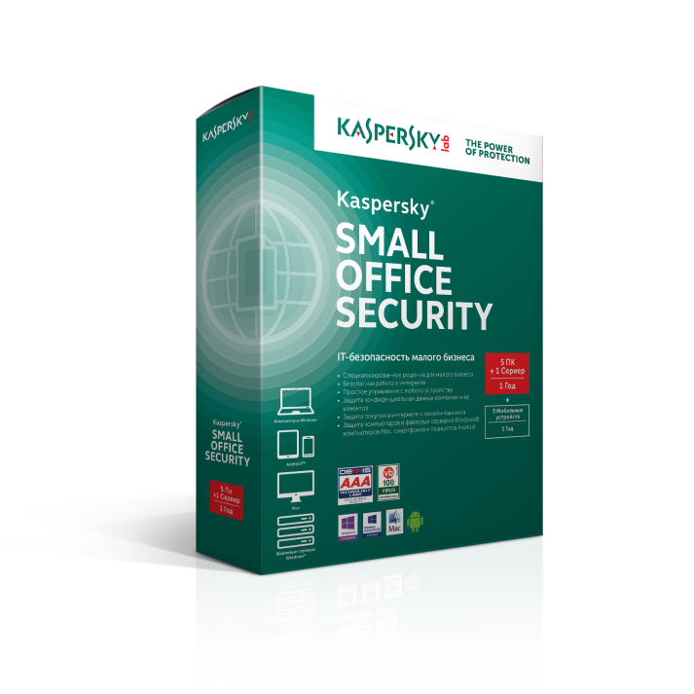 | • Защита от вредоносного ПО, фишинга и спама • Двусторонний сетевой экран для компьютеров Windows • Мониторинг активности • Уведомления об угрозах при использовании сетей Wi-Fi • Технология «Безопасные платежи» и «Виртуальная клавиатура» • Модуль проверки ссылок и файлов • Контроль использования веб-ресурсов и интернет-трафика • Контроль обмена мгновенными сообщениями и использования социальных сетей • Контроль загрузки файлов • Шифрование данных (никак не влияет на производительность) • Безопасное хранение и создание паролей • Резервное копирование • Централизованное управление безопасностью через веб-консоль • Инструмент для очистки компьютера • Анти-Вор • Круглосуточная техническая поддержка 24х7

Его можно установить на компьютеры и ноутбуки на базе Windows, файловые серверы на платформе Microsoft Windows Server 2008 и выше, компьютеры и ноутбуки на базе Mac OS, мобильные устройства Android, iPhone и iPad.
Скачать пробную версию на 30 дней бесплатно

